FICHAS PACIENTES
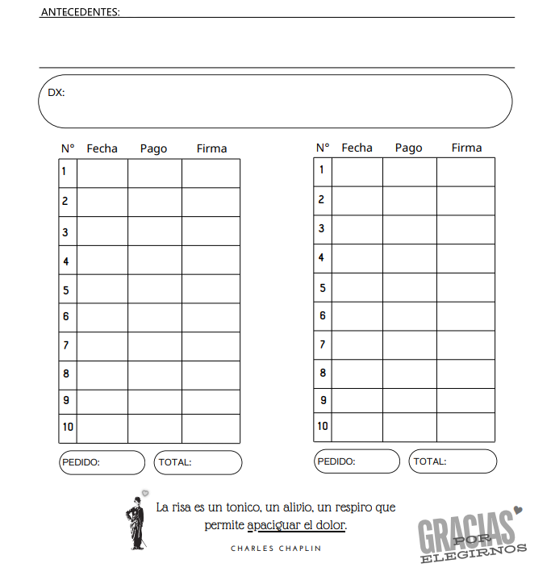
APELLIDO Y NOMBRE: |  | Bertone Veronica
DNI: | 24160938 |  | OS/PARTICULAR: | OSPTV
CEL: | +543515923208 |  | FECHA DE NACIMIENTO: | 1975-02-09

